3月
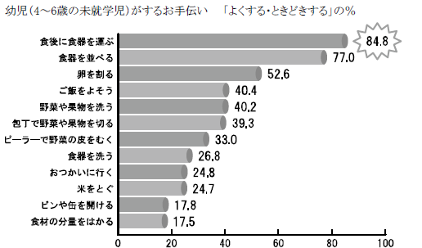
献 立 予 定 表 |  |  |  |  |  |  |  |  | Ｒ2.３月分

日 | 曜 | １０時 おやつ | 昼 食 | ３時 おやつ | 日 | 曜 | １０時 おやつ | 昼 食 |  | ３時 おやつ

2020-03-02 | 月 | 牛乳 バナナ | 骨っ子カレー ブロッコリーサラダ | お茶 黒みつ団子 | 2020-03-17 | 火 | 牛乳 かえり | さばと野菜の 甘酢あんかけ えのきの味噌汁 |  | 黄桃のヨーグルトかけ ビスケット

2020-03-03 | 火 | 牛乳 かえり | イカの甘辛煮 にぎやかサラダ | カルピス ひなあられ | 2020-03-18 | 水 | 牛乳 ボーロ | 五目煮豆 もやしと きゅうりのナムル |  | ミルク 揚げパン

2020-03-04 | 水 | 牛乳 ボーロ | 豆腐の磯辺揚げ かぼちゃの味噌汁 | 牛乳 コーン ブレッド | 2020-03-19 | 木 | 牛乳 りんご | 回鍋肉 中華スープ |  | ヨーグルト クッキー

2020-03-05 | 木 | 牛乳 ビスケット | 豚肉の マーマレード焼き さつま汁 | お茶 じゃこの菜の花のごはん | 2020-03-20 | 金 | 春 分 の 日

2020-03-06 | 金 | チーズ オレンジ | 酢豚 レタスの中華スープ | お茶 酒まんじゅう | 2020-03-21 | 土 | 牛乳 ビスケット | パリパリ皿うどん 白菜のおかか和え |  | 牛乳 ジャムパン

2020-03-07 | 土 | フルーツムース | ツナコーンぶ スパゲティー トマトコンソメスープ | ミルク クリームパン | 2020-03-23 | 月 | チーズ オレンジ | 肉団子スープ おからのサラダ |  | お茶 ぜんざい

2020-03-09 | 月 | 牛乳 りんご | ハヤシライス ポテトサラダ | 牛乳 丸ボーロ | 2020-03-24 | 火 | 牛乳 りんご | 魚のピザ風 お豆サラダ |  | ミルク お好み焼き

2020-03-10 | 火 | 牛乳 クラッカー | ぶり大根 ほうれん草サラダ | お茶 アメリカン ドック | 2020-03-25 | 水 | 牛乳 クラッカー | 卵入りうの花 にぎやかみそ汁 |  | 牛乳 さつま芋パイ

2020-03-11 | 水 | ヨーグルト | 揚げ出し豆腐の 肉味噌あんかけ きのこスープ | 牛乳 チーズおさつブレッド | 2020-03-26 | 木 | 牛乳 ボーロ | 鶏肉のレモン漬け おからのサラダ |  | 日向夏 クラッカー

2020-03-12 | 木 | 牛乳 ウエハース | 煮込みハンバーグ キャロット ポタージュ | ミルク バナナ | 2020-03-27 | 金 | ヨーグルト | ぶりのみそマヨ焼き 豚汁 |  | お茶 オレンジ

2020-03-13 | 金 | 牛乳 クッキー | 里芋の旨煮 大根サラダ | 牛乳 アップルパンケーキ | 2020-03-28 | 土 | お茶 せんべい | みそラーメン ブロッコリーの おかか和え |  | 牛乳 オレンジ

2020-03-14 | 土 | お茶 せんべい | 野菜たっぷり カレーうどん きゅうりのたたき | 牛乳 バナナ | 2020-03-30 | 月 | 牛乳 バナナ | 白菜のクリーム煮 しらす干しの酢の物 |  | 牛乳 マーブル蒸しパン

2020-03-16 | 月 | 牛乳 バナナ | クリームシチュー ほうれん草と しめじの柚香和え | お茶 白玉 豆腐団子 | 2020-03-31 | 火 | 牛乳 ウエハース | エビフライ 野菜スープ |  | 牛乳 レモンラスク

